概要図
詳細設計書 | 画面名称 | B0002_会社新規登録画面 | システムID |  |  | 改訂日 | 2020-08-12
 | 機能名称 |  | システム名称 |  |  | 改訂者 | 王少宇

ユーザー
 |  |  |  | 機能概要
B0002_会社新規登録画面
更新
 |  |  |  | （１）会社新規登録処理
 |  |  |  |  | エラーの場合、エラーメッセージを出力する。
 |  |  |  |  | 新規登録成功の場合、B0002_会社新規登録確認画面に遷移する。

参照
会社
 |  |  |  | （２）会社選択処理
 |  |  |  |  | 会社選択ポッポアッポ画面に遷移する。

 |  |  |  | （３）戻るボタン押下処理
 |  |  |  |  | B0003_会社管理画面に遷移する。

B0001_会社ログイン画面
会社選択ポッポアッポ画面
B0002_会社新規登録確認画面

B0003_会社管理画面

画面イメージ
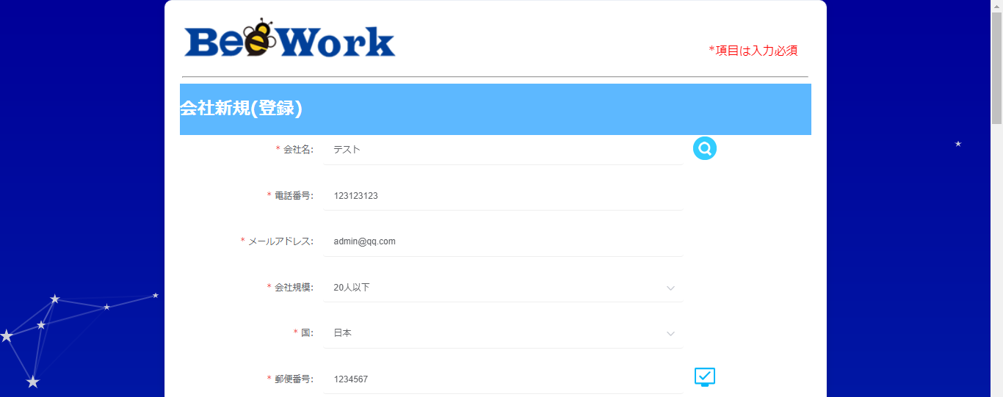
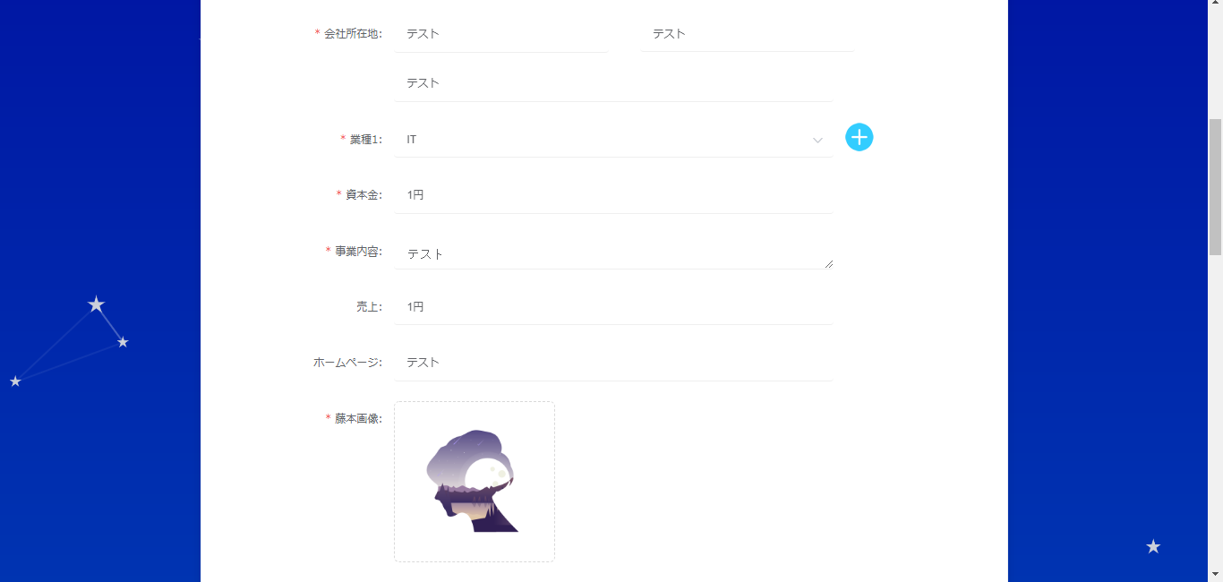
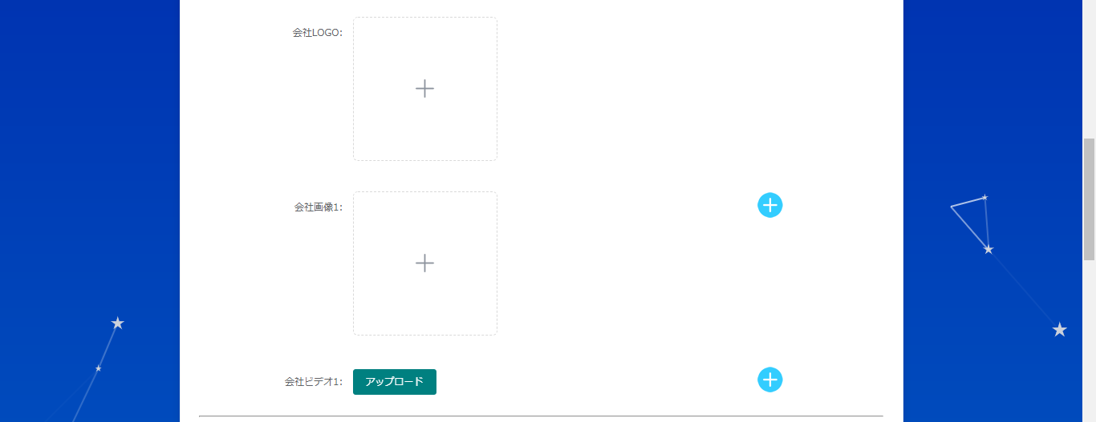
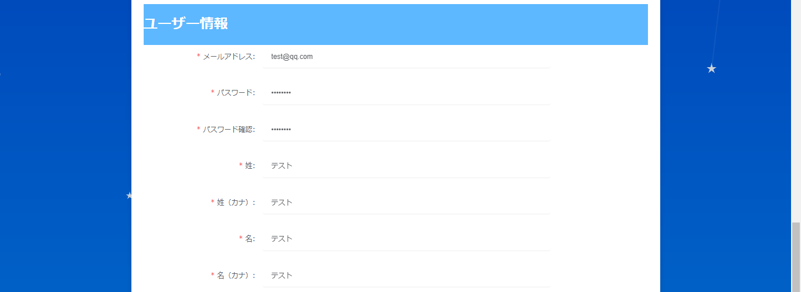
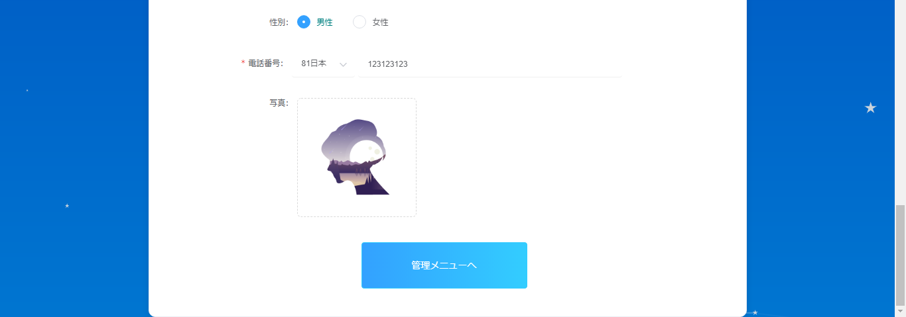
詳細設計書 | 画面名称 | B0002_会社新規登録画面 | システムID | 改訂日 | 2020-08-12
 | 機能名称 |  | システム名称 | 改訂者 | 王少宇

画面イメージ
会社新規登録画面


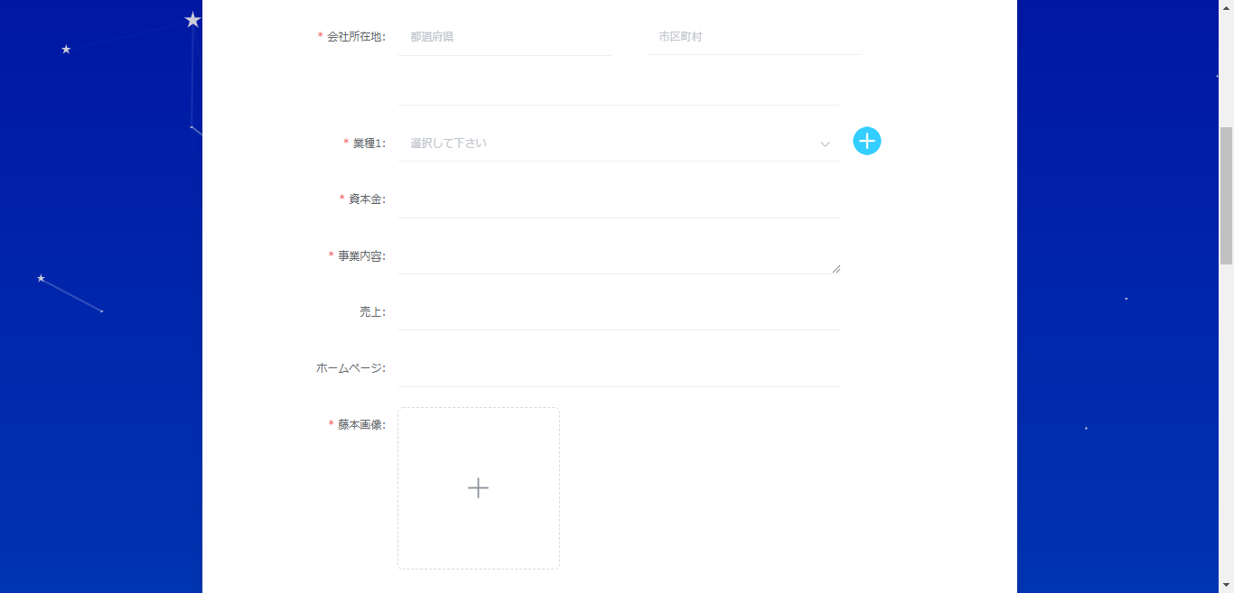
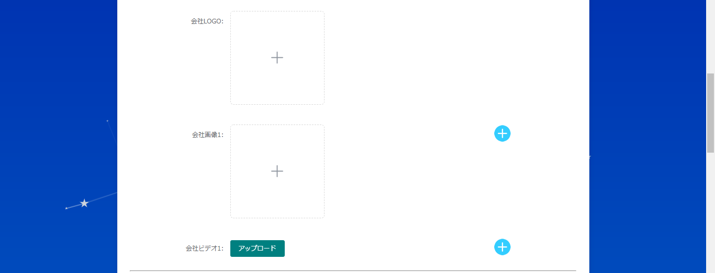
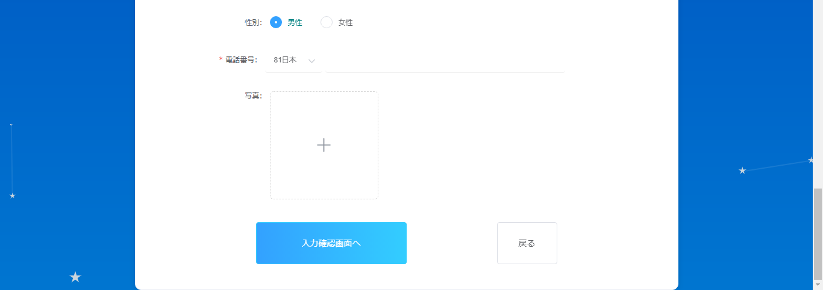
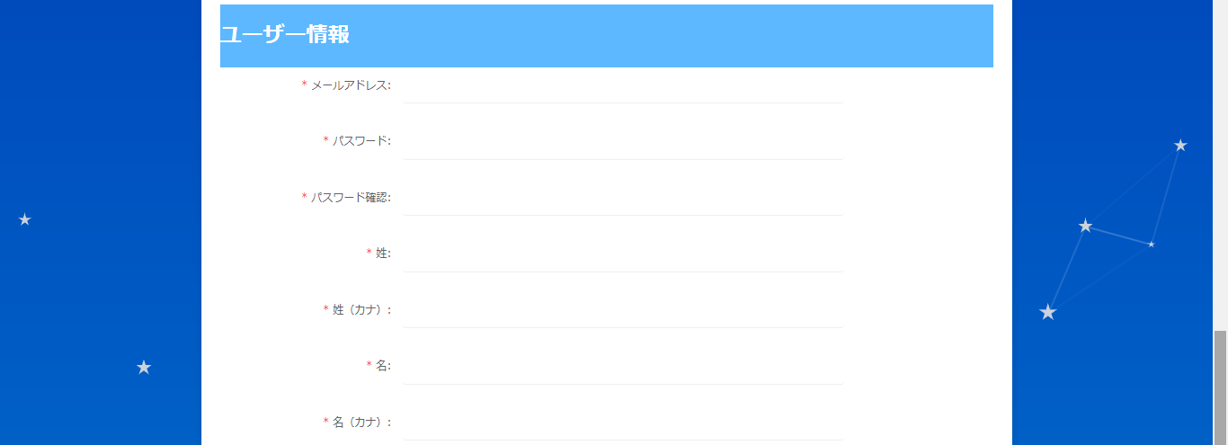

押したら、下の画面をポッポアッポします。

ポップアップ画面

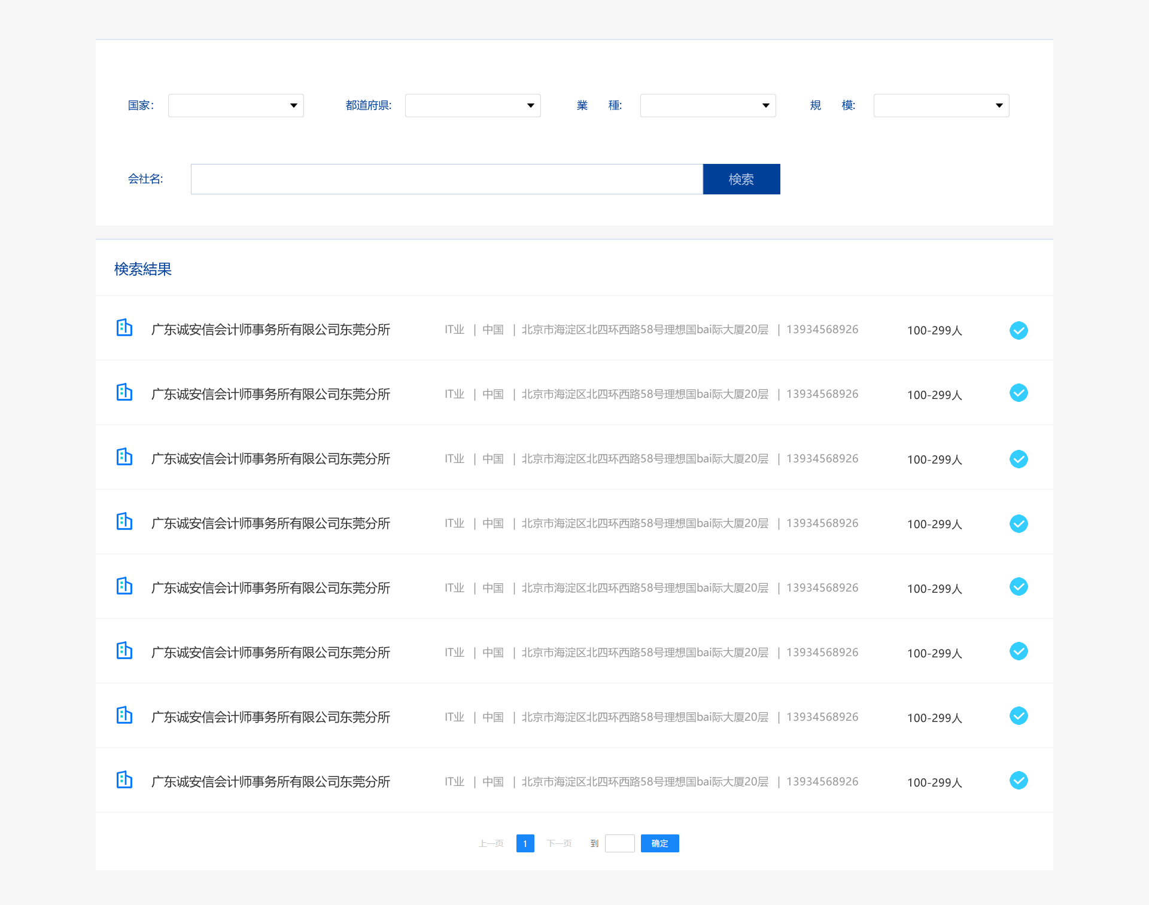

会社新規登録確認画面

